Sheet1
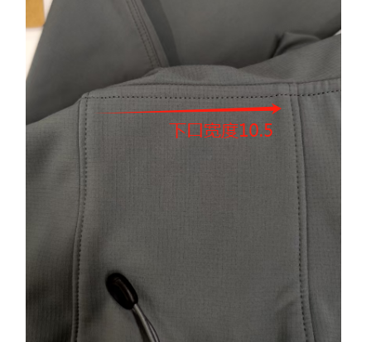
探路者产品规格表
单位：cm |  |  |  | 日期 | 2024-04-25
产品代码： | 男外套类 |  |  | 款号 | TAEEAN91053
码号 | S | M | L | XL | XXL | XXXL | XXXXL | 暮岩色 | 黑色 | 订货会修改意见
号型 | 165/88B | 170/92B | 175/96B | 180/100B | 185/104B | 190/108B | 195/112B | L | L | 1.帽型调整，改为基础款帽型，帽檐改窄，寄一件参考样衣 | （帽中宽度
后中长 | 70 | 71 | 73 | 75 | 77 | 78 | 79 | -0.7 | 0.5 | 2.帽后隧道，帽侧印花，袖臂刺绣 ，帽鱼骨 全部取消
前中拉链长 | 66.5 | 67.5 | 69.5 | 71.5 | 73.5 | 74.5 | 75.5 |  |  | 3.底襟生粘取消，改为加衬
胸围 | 108 | 112 | 116 | 120 | 124 | 130 | 136 | -1 | 2 | 4.下摆卡扣调整，按物料单
腰围 | 100 | 104 | 108 | 112 | 117 | 123 | 130 |  | 0 | 5.帽檐衬用指定华培378K
摆围（平量） | 100 | 104 | 108 | 112 | 117 | 123 | 130 | -2 | 0 | 6.胸袋做法改为激光开袋两边勾净生粘
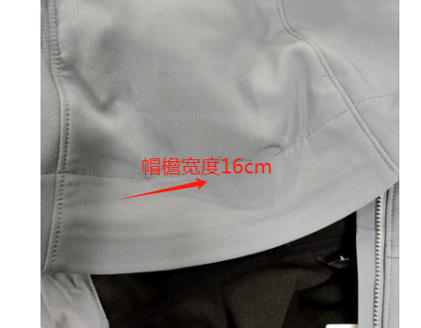
肩宽 | 45.6 | 46.8 | 48 | 49.2 | 50.4 | 51.8 | 53.2 | 0 | 1 | 7.插手袋生粘取消，压0.1cm明线
前领高 | 11 | 11 | 11 | 11 | 11 | 11 | 11 | 0 |  | 8.袖口生粘取消，改为扣烫压明线，袖口松紧偏硬，没有抽量，请调整
下领围 | 54 | 55 | 56 | 57 | 58 | 59.5 | 61 | -2 | -1 | 9.注意样衣外观整体要平整
肩点袖长 | 61.2 | 61.8 | 63 | 64.2 | 65.4 | 66 | 66.6 | 0.8 | 0.8
袖肥/2（参考值） | 20.7 | 21.5 | 22.3 | 23.1 | 23.9 | 25 | 26.1 | 1 | 1
袖肘围/2 | 17.3 | 17.9 | 18.5 | 19.1 | 19.7 | 20.65 | 21.6 | -0.5 | 0.3
袖口围/2(松量) | 12.7 | 13.1 | 13.5 | 13.9 | 14.3 | 14.9 | 15.5 |  |  |  | 2025-01-08
袖口围/2(平量量) | 10.7 | 11.1 | 11.5 | 11.9 | 12.3 | 12.9 | 13.5 | -0.5 | 0.5
帽高 | 34.5 | 35 | 35.5 | 36 | 36.5 | 37 | 37 | 0 | 0.5
帽宽 | 24.5 | 25 | 25.5 | 26 | 26.5 | 27.25 | 27.25 | 0 | 0.5
插手袋长 | 17 | 17 | 18 | 18 | 19 | 19 | 19
胸袋长 | 16 | 16 | 17 | 17 | 18 | 18 | 18 | 大货首件
外套类胸围——腋下侧缝2厘米处横量

后中袖长——四点量，从后中经肩点、经袖肘位量至水平袖口处
袖肥/2（参考值/推版软件都具有功能：给出袖山高袖山曲线对应袖窿等长自动得出袖肥）
腰围：XXL以上尺寸以缩小前腰省为前提。后片后背宽腰省要保持，侧线腰省和前胸宽腰省可减少。

